PLANTILLA_CASO_DE_USO_OO1
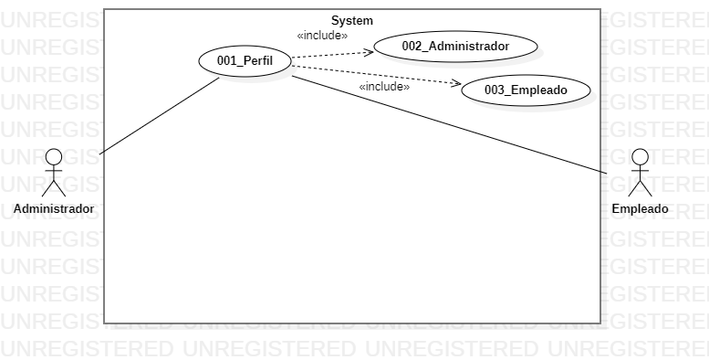

Caso de Uso-001_ Perfil
Nombre: | Perfil
Descripción: | Permite identificar al sistema si el usuario es administrador o empleado
Requerimiento: | RF ( Elección de perfil)
Precondición: | El actor debe buscar el aplicativo
Flujo Normal:
ACTORES:ADMINISTRADOR Y EMPLEADO

Actor | Sistema
1.Invoca mediante un click la interface grafica que permite elegir si es empleado o administrador | 2. include( 002_Administrador )
 | 3.Se muestra en la pantalla un boton que da a elegir si el usuario es administrador
4.Invoca mediante un click la interface grafica que permite elegir si es empleado o administrador | 5. include( 003_ Empleado)
 | 6. Se muestra en la pantalla un botón que da a elegir si el usuario es empleado
Flujo Alterno:
ACTORES: ADMINISTRADOR Y EMPLEADO

Actor | Sistema
1.1 Cancela la operación de elección de perfil | 1.2 El sistema le advierte que ya se encuentra en el aplicativo y le pregunta si quiere abandonar la operación
2.1 Oprime el boton de perfil | 2.2 El sistema lo dirige al campo de elección de perfil
Poscondición: | El usuario se encuentra en el aplicativo y es reconocido por el sistema
Requerimientos Especiales: | N/A
Puntos de Extensión:

PLANTILLA_CASO_DE_USO_004
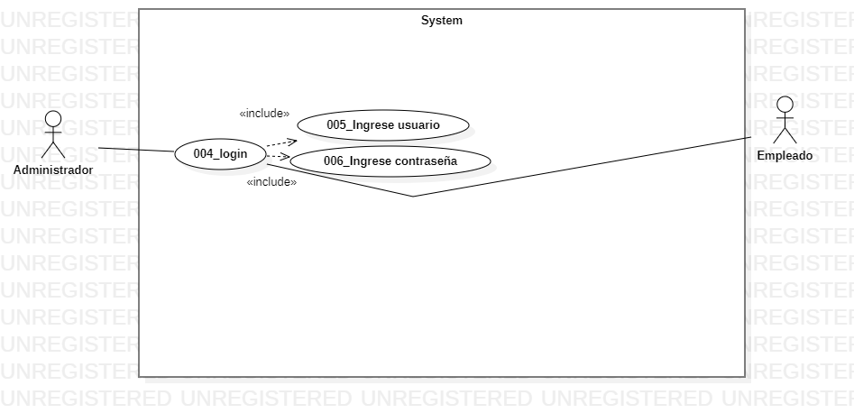

Caso de Uso-004_Login
Nombre: | Login
Descripción: | Permite dar ingreso al inventario
Requerimiento: | RF (Registro)
Precondición: | El actor debe de por si ingresar al sistema
Flujo Normal:
ACTORES:ADMINISTRADOR Y EMPLEADO

Actor | Sistema
1.Mediante un click activa la interface login que le permite registrar su usuario y contraseña | 2. Include (005_Usuario)
 | 3.Aqui se ingresa el usuario que se le concede al administrador u empleado por medio de un registro previamente realizado
4.Mediante un click activa la interface login que le permite registrar su usuario y contraseña | 5.Include (006_Contraseña)
 | 6. Se ingresa contraseña previamente seleccionada por el administrador para asi dar ingreso a la siguiente interfaz
Flujo Alterno
ACTORES: ADMINISTRADOR Y EMPLEADO

Actor | Sistema
3.1 Cancele la opción de login | 3.2 El sistema le pide loguearse nuevamente
3.3 Ingresa datos validos | 4.0 Queda logueado en el aplicativo
Poscondición: | Almacenamiento exitoso en la base de datos del aplicativo
Requerimientos Especiales: | N/A
Puntos de Extensión:

PLANTILLA_CASO_DE_USO_007
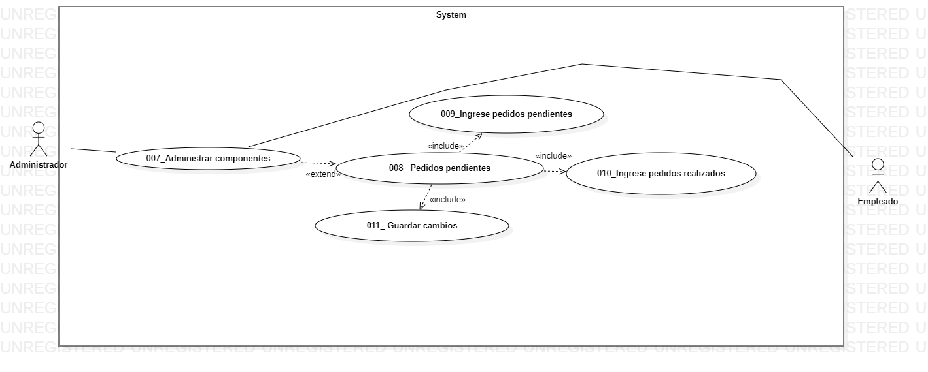

Caso de Uso-007_Administrar componentes
Nombre: | Administrar componentes
Descripción: | Permite visualizar los pedidos pendientes a entregar
Requerimiento: | RF(Administración pedidos pendientes)
Precondición: | El actor debe de por si hacer llegar el pedido realizado
Flujo Normal:
ACTORES:ADMINISTRADOR y EMPLEADO

Actor | Sistema
1.Mediante un click activa la interfaz administrar componentes, que lo va a llevar a pedidos pendientes | 2.Extend (008_Pedidos pendientes)
 | 3. Permite observar los pedidos que estan pendientes por entregar
4. Mediante un click ingresa a registrar pedidos que se encuentran pendientes | 5.Include (009_Ingrese pedidos pendientes)
 | 6. Permite observar el pedido que se encuentra pendiente , los cambios hechos por el autor
7. Mediante un click ingresa a los pedidos pendientes que se han realizado | 8.Include (010_Ingrese pedidos realizados)
 | 9. Permite observar los pedidos que se realizaron, los cambios hechos por el autor
10. Mediante un click guarda los cambios | 11.Include (011_Ingresar tamaño)
 | 12. Muestra el componente cambios guardados
Flujo Alterno:
ACTORES: ADMINISTRADOR Y EMPLEADO

Actor | Sistema
3.1 Cancele la opcion de pedido pendiente | 3.2 El sistema le pide loguearse nuevamente
3.3 Ingresa datos validos | 4.0 Queda logueado en el aplicativo
Poscondición: | Almacenamiento exitoso en la base de datos del aplicativo
Requerimientos Especiales: | N/A
Puntos de Extensión:

PLANTILLA_CASO_DE_USO_012
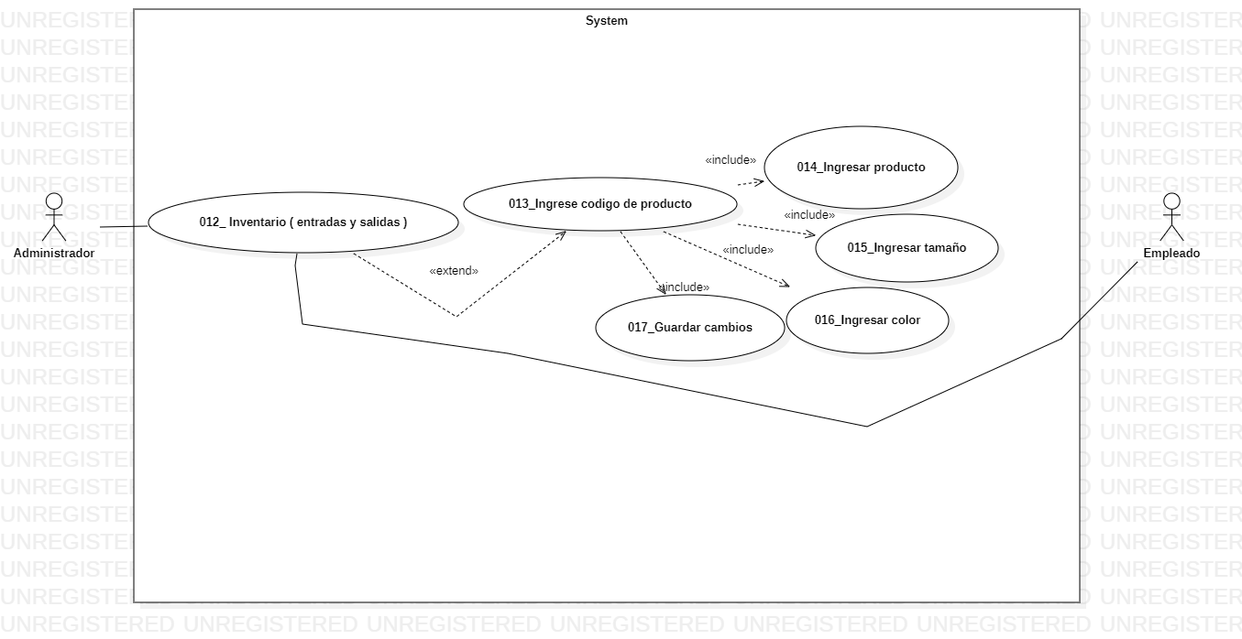

Caso de Uso-012_Inventario (entradas y salidas)
Nombre: | Inventario (Entradas y salidas)
Descripción: | permite el escaneo de la entrada y salida del producto
Requerimiento: | RF( Administración entradas y salidas)
Precondición: | El actor debe registrar su respectivo codigo segun el producto que valla a vender
Flujo Normal:
ACTORES:ADMINISTRADOR y EMPLEADO

Actor | Sistema
1. Mediante un click Invoca la interface entradas y salidas | 2.Extend (013_ingrese codigo del producto)
 | 3. Permite observar una interfaz que le permite ingresar el codigo del producto
4. Mediante un click ingresa al producto correspondiente | 5.Include(014_Ingresar producto)
 | 6. Permite observar una interfaz que le permite ingresar el nombre del producto
7. Mediante un click ingresa al tamaño del producto | 8.Include(015_Ingresar tamaño)
 | 9. Permite observar una interfaz que le permite ingresar el tamaño
10. Mediante un click ingresa al color correspondiente del producto | 11.Include(016_ingresar color)
 | 12. Permite observar una interfaz que le permite ingresar el color
14. Mediante un click guarda los cambios | 15.Include(017_Guardar cambio)
 | 16.En este punto o interfaz se puede observar como se le permite al usuario el resguardar la informacion anteriormente vista cada codigo cada venta etc
Flujo Alterno:
ACTORES: ADMINISTRADOR Y EMPLEADO

Actor | Sistema
1.1 Cancela la opcion de ingreso a inventario (entrada y salida) | 1.2 El sistema rechaza la peticion y le exige aguardar cambios
2. Ingresa nuveamente de manera eficaz | 3. Lo deja interactuar de manera satisfactoria con el aplicativo

Poscondición: | Registro de inventario exitoso
Requerimientos Especiales: | N/A
Puntos de Extensión:

Copia de PLANTILLA_CASO_DE_USO_
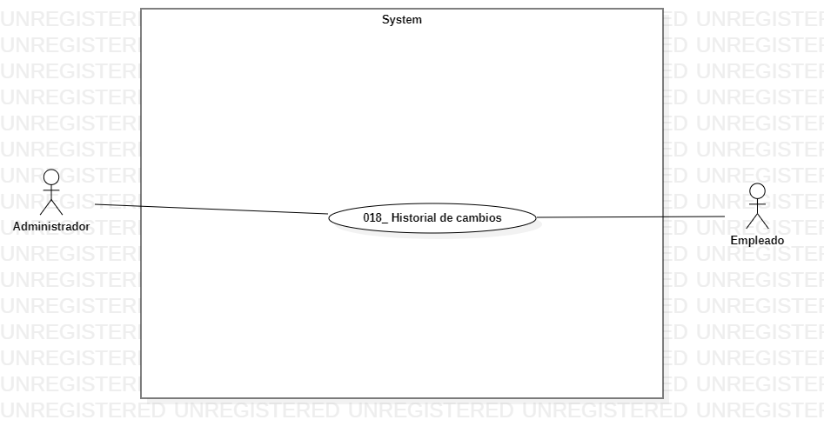

Caso de Uso-018_ Historial de cambios
Nombre: | Historial de cambios
Descripción: | Permite revisar el historial de cambios
Requerimiento: | RF(Historial aplicativo)
Precondición: | El actor debe estar en el aplicativo
Flujo Normal:
ACTORES:ADMINISTRADOR Y EMPLEADO

Autor | Sistema
1. Median un click en el menu habilita el historial de cambios | 2. Se puede observar todo el historial de cambios
Flujo Alterno:
ACTORES: ADMINISTRADOR Y EMPLEADO

Actor | Sistema
1.1 Intenta interactuar con el historial de cambios | 2.1 No se encuentra el cambio
3. El actor actualiza el aplicativo | 3.1 El cambio automaticamente aparece
Poscondición: | El usuario puede observar de manera satisfactoria el historial de cambios
Requerimientos Especiales: | N/A
Puntos de Extensión:

Hoja 8
